Sheet1
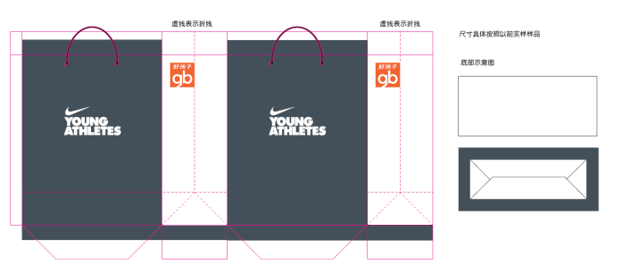
好孩子运动用品事业部-各品牌纸袋
品牌
 | 小号 | 中号 | 年采购量
NIKE | 1,210,000 | 1,210,000 | 2,420,000
材质：120g进口白牛皮 (小号)300*100*240mm ，（中号）360*135*296mm
工艺：满版专色+好孩子专红印刷. 上折口,垫底板垫250g灰底白板，穿6股黑棉绳，装箱
装箱要求：400/箱 中号 50/小包 5层200+150+150+150+175加强五层瓦楞 500/箱 小号 50/小包 5层200+150+150+150+175加强五层瓦楞
数量每月10万左右，生产周期：10天
THE NORTH FACE | 10,000 | 10,000 | 20,000 | 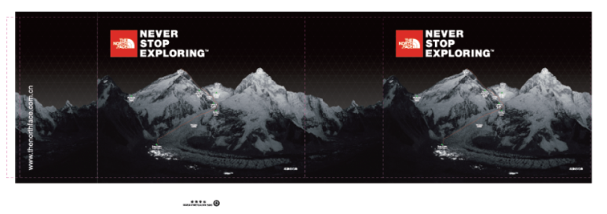
材质：(120g进口白牛皮 小号)300*100*240mm ，（中号进口白牛皮120g ）360*135*305mm
工艺：满版专色+好孩子专红印刷，上折口垫250g灰底白板，底板垫250g灰底白板，穿6股黑棉绳，装箱
装箱要求：400/箱 中号 50/小包 5层200+150+150+150+175加强五层瓦楞 500/箱 小号 50/小包 5层200+150+150+150+175加强五层瓦楞
注：每次下单最少1万起订 生产周期：10天
PUMA | 165,000 | 165,000 | 330,000 | 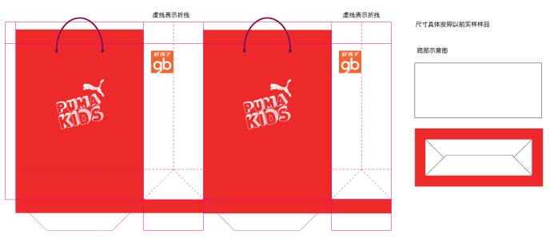
材质：120g进口白牛皮 (小号)300*100*240mm ，（中号）360*135*296mm
工艺：满版专色+好孩子专红印刷，上折口垫250g灰底白板，底板垫250g灰底白板，穿6股黑棉绳，装箱
装箱要求：400/箱 中号 50/小包 5层200+150+150+150+175加强五层瓦楞 500/箱 小号 50/小包 5层200+150+150+150+175加强五层瓦楞
数量每年5万，注：每次下单最少1万起订 生产周期：10天
GB KIDS STATION | 374,000 | 297,000 | 671,000 | 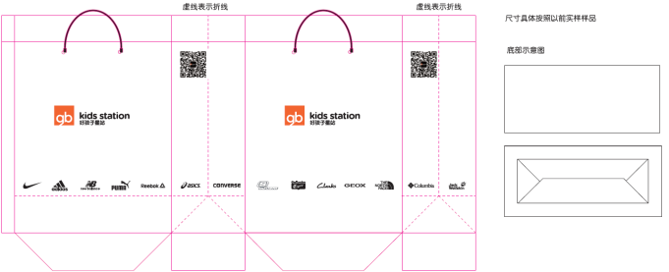
材质：120g进口白牛皮 (小号)300*100*240mm ，（中号）360*135*296mm
工艺：见图案，上折口垫250克灰底白板，穿6股黑棉绳，装箱
装箱要求：400/箱 中号 50/小包 5层200+150+150+150+175加强五层瓦楞 500/箱 小号 50/小包 5层200+150+150+150+175加强五层瓦楞
数量每年10万，注：每次下单最少1万起订，包装袋上根据代理品牌增加相对应的LOGO 生产周期：10天
CLARKS | 25,000 | 25,000 | 50,000 | 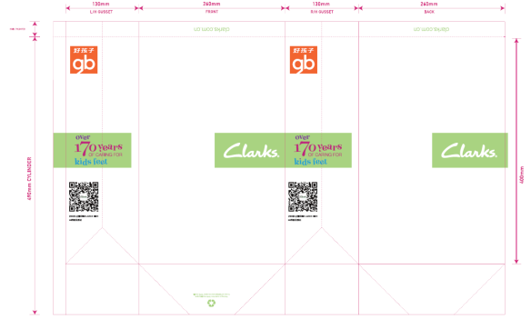
材质：250g铜版纸 250*130*400mm
工艺：正面4色，反1专色印刷 光膜 ，上折口垫250g灰底白板，专色底板，穿6股专色棉绳，装箱
装箱要求：400/箱 中号 50/小包 5层200+150+150+150+175加强五层瓦楞
注：每次下单最少1万起订 生产周期：10天
SKECHERS | 38,500 | 27,500 | 66,000 | 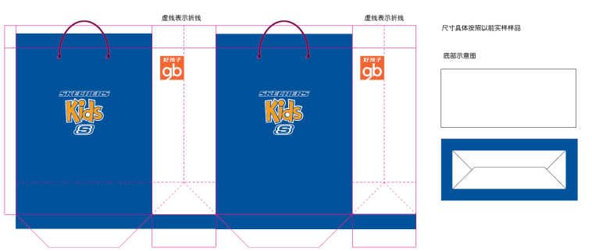
材质：120g进口白牛皮 (小号)300*100*240mm ，（中号）360*135*296mm
工艺：满版专色+4色+好孩子专红印刷. 上折口垫250g灰底白板，底板垫250g灰底白板，穿6股蓝棉绳，装箱
装箱要求：400/箱 中号 50/小包 5层200+150+150+150+175加强五层瓦楞 500/箱 小号 50/小包 5层200+150+150+150+175加强五层瓦楞
数量每年5万，注：每次下单最少1万起订 生产周期：10天
NEW BALANCE | 25,000 | 25,000 | 50,000 | 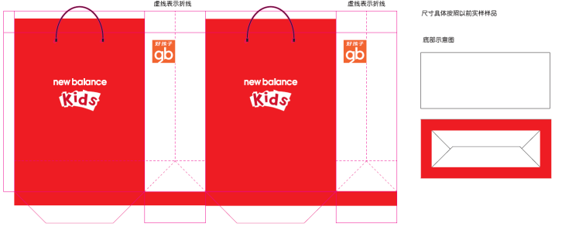
材质：120g进口白牛皮 360*135*296mm(中号）
工艺：满版专色+好孩子专红印刷，上折口垫250g灰底白板，底板垫250g灰底白板，穿6股黑棉绳，装箱
装箱要求：400/箱 中号 50/小包 5层200+150+150+150+175加强五层瓦楞
注：每次下单最少1万起订 生产周期：10天

备注：
1，含17%增值税，含送货至昆山仓库
2，如出现纸袋染色问题，需第一时间无条件对顾客进行赔偿

